关系图
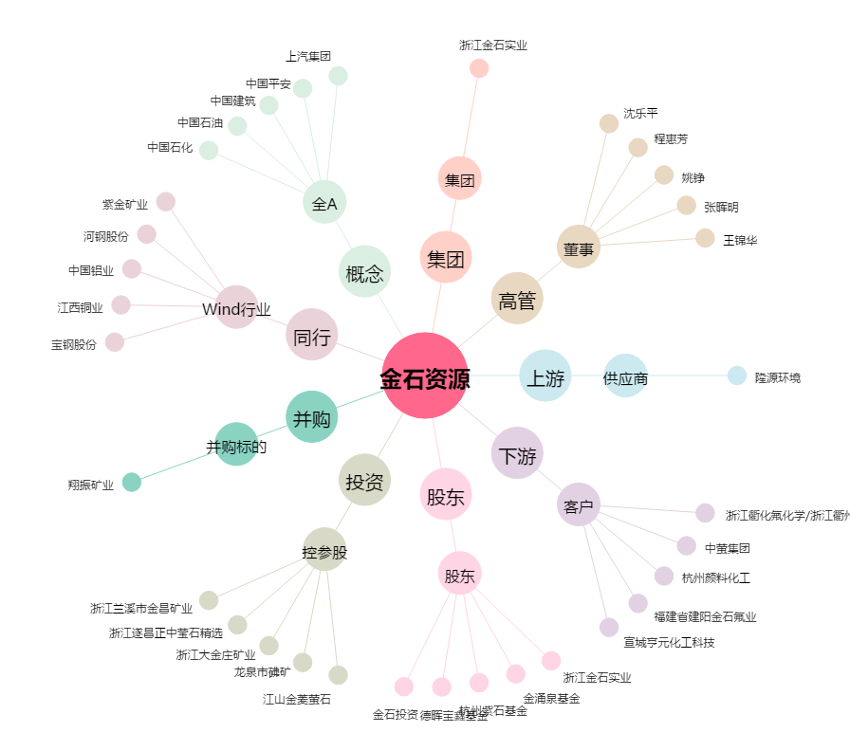
金石资源[603505.SH] - 关系概览图

